Huong dan
Dán làm tên File
HƯỚNG DẪN GIẢNG VIÊN ĐIỀN THÔNG TIN ĐIỂM DANH CHO FILE ĐIỂM DANH

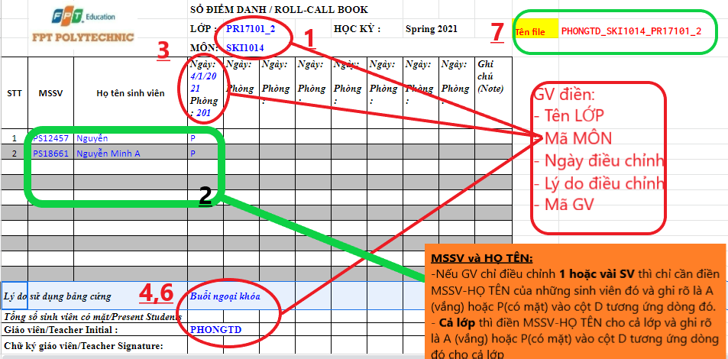
 | 1 | GV điền tên LỚP-MÔN vào dòng E2,E3
 | 2 | GV copy MSSV và HỌ TÊN vào 2 cột B, C
 |  | 2.1 | Ở cột MSSV và HỌ TÊN: Nếu GV chỉ điều chỉnh 1 hoặc vài SV thì chỉ cần điền MSSV-HỌ TÊN của những sinh viên đó và ghi rõ là A (vắng) hoặc P(có mặt) vào cột D tương ứng dòng đó
 |  | 2.2 | Nếu GV điều chỉnh cả lớp thì điền MSSV-HỌ TÊN cho cả lớp và ghi rõ là A (vắng) hoặc P(có mặt) vào cột D tương ứng dòng đó cho cả lớp
 | 3 | Cột D4: GV điền NGÀY điều chỉnh và PHÒNG
 | 4 | GV ghi rõ LÝ DO ĐIỀU CHỈNH ĐIỂM DANH vào D45
 | 5 | D46: GV ghi rõ: Tổng số sinh viên có mặt/Present Students
 | 6 | D47,D48 (giáo viên và chữ ký giáo viên): GV ghi tên Account của giảng viên-> Ví dụ: AnNT5
 | 7 | Đặt tên file điểm danh: dán "Tên file"
 |  | Ghi chú: - P: Có mặt (Present); A: Vắng mặt (Absent)
 |  | (Note) - Morning schedule: Slot1: 7:30-9:30; Slot 2: 9:45-11:45;
 |  | - Afternoon schedule: Slot 3: 13h:00-15:00; Slot3: 15:15-17:15;Slot4 : 17h30 - 19h30, Slot5 :19h30-21h30

